Exerc 1 e 2
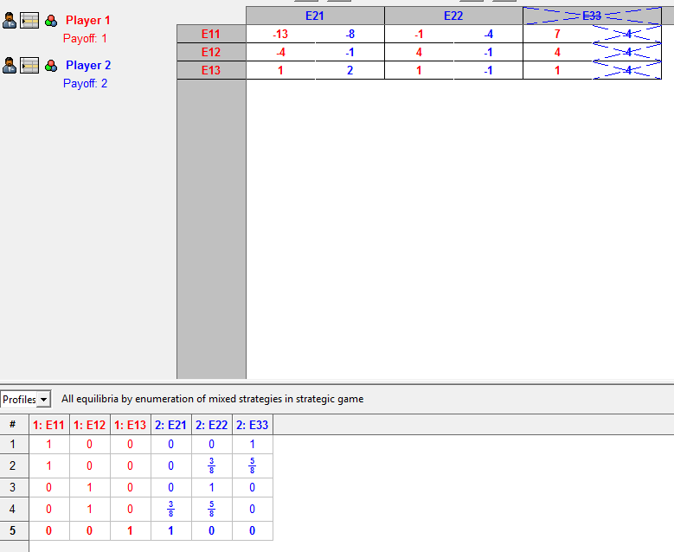
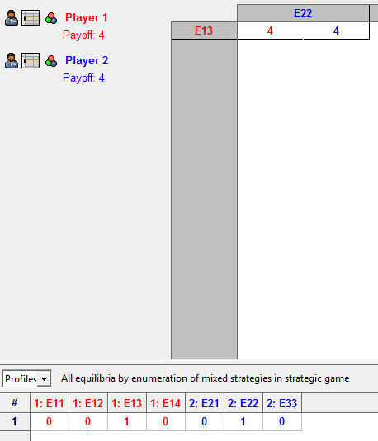
Grupo 4 - Lista 2 Arnaldo Gil de S. S. Nascimento George Bezerra Geraldo

Exerc 3 e 4
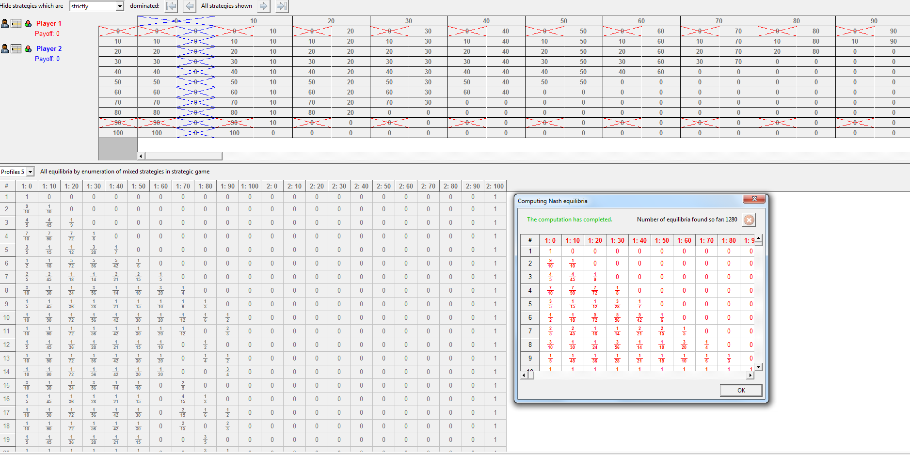

 | Obs.: vou supor que a divisão se dará por múltiplos de R$ 10,00.

 | P1/P2 | 0 | 10 | 20 | 30 | 40 | 50 | 60 | 70 | 80 | 90 | 100
 | 0 | 0, 0 | 0, 10 | 0, 20 | 0, 30 | 0, 40 | 0, 50 | 0, 60 | 0, 70 | 0, 80 | 0, 90 | 0, 100
 | 10 | 10, 0 | 10, 10 | 10, 20 | 10, 30 | 10, 40 | 10, 50 | 10, 60 | 10,70 | 10, 80 | 10, 90 | 0, 0
 | 20 | 20, 0 | 20, 10 | 20, 20 | 20, 30 | 20, 40 | 20, 50 | 20, 60 | 20, 70 | 20, 80 | 0, 0 | 0, 0
 | 30 | 30, 0 | 30, 10 | 30, 20 | 30, 30 | 30, 40 | 30, 50 | 30, 60 | 30, 70 | 0, 0 | 0, 0 | 0, 0
 | 40 | 40, 0 | 40, 10 | 40, 20 | 40, 30 | 40, 40 | 40, 50 | 40, 60 | 0, 0 | 0, 0 | 0, 0 | 0, 0
 | 50 | 50, 0 | 50, 10 | 50, 20 | 50, 30 | 50, 40 | 50, 50 | 0, 0 | 0, 0 | 0, 0 | 0, 0 | 0, 0
 | 60 | 60, 0 | 60, 10 | 60, 20 | 60, 30 | 60, 40 | 0, 0 | 0, 0 | 0, 0 | 0, 0 | 0, 0 | 0, 0
 | 70 | 70, 0 | 70, 10 | 70, 20 | 70, 30 | 0, 0 | 0, 0 | 0, 0 | 0, 0 | 0, 0 | 0, 0 | 0, 0
 | 80 | 80, 0 | 80, 10 | 80, 20 | 0, 0 | 0, 0 | 0, 0 | 0, 0 | 0, 0 | 0, 0 | 0, 0 | 0, 0
 | 90 | 90, 0 | 90, 10 | 0, 0 | 0, 0 | 0, 0 | 0, 0 | 0, 0 | 0, 0 | 0, 0 | 0, 0 | 0, 0
 | 100 | 100, 0 | 0, 0 | 0, 0 | 0, 0 | 0, 0 | 0, 0 | 0, 0 | 0, 0 | 0, 0 | 0, 0 | 0, 0

 |  | A | B
 | E1, E2, E3 = A | LE2LA | LE22A
A | LE11A | 1,0,0 | 1,0,0
B | LE12A | 1,0,0 | 0,1,1

 |  | A | B
A | E1, E2, E3 = B | LE21B | LE22B
B | LE11B | 1,0,0 | 0,1,1
 | LE12B | 0,1,1 | 0,1,1

 | 4.1
 | LE12B e LE12A são fracamente dominantes, ou seja, eleitor 1 nunca votará em B.
 | LE21A e LE21B são fracamente dominantes, ou seja, o eleitor 2 nunca votará em A.
 | Para o eleitor 3, A é fracamente dominado, logo votará sempre B.

 | 4.2
 | NE puro é LE22B/LE11B, ou seja, E1=A, E2=B, E3=B.

Exerc 5 e 6
Variação de p e q em função de x
 |  |  |  |  | Empresa 1 | Empresa 2
 |  |  |  | C1/C2 | E21 | E22
P1 => Prob L = p => prob R = 1 – p |  |  | Empresa 1 | E11 | 2.2 | 4.6
E2 (p2 = L) = 2 x p + 0 x (1 – p) = 0 x p + 2 x (1 – p) |  |  | Empresa 2 | E12 | 6.4 | 3.3
2p = 2 – p => p = 1/2

P2 => Prob L = q => prob R = 1 – q
E1 (q1 = L) = X x q + 0 x (1 – q) = 0 x q + 2 x (1 – q)
Xq = 2 – q => q = 2/(X+2)

Valores x | p | q
1 | 0.5 | 0.67
4 | 0.5 | 0.33
4 | 0.5 | 0.33
8 | 0.5 | 0.20
16 | 0.5 | 0.11

